main
메인화면
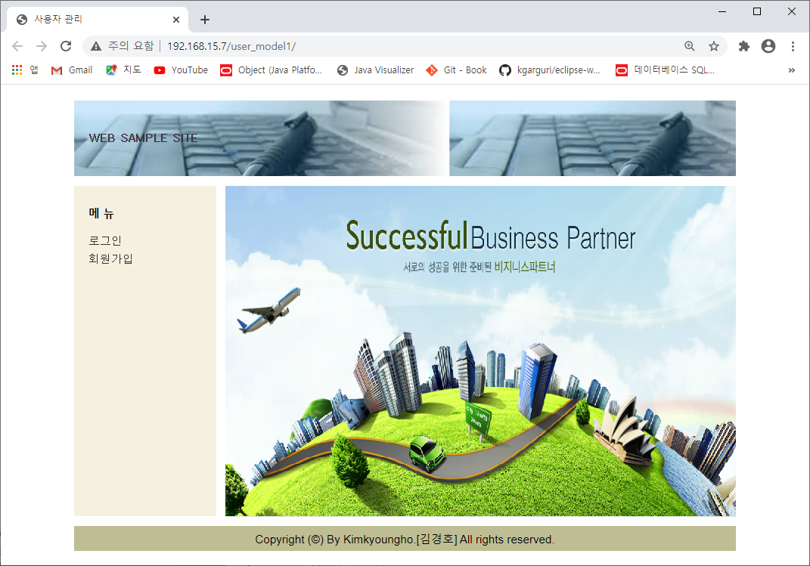

상세 설명
- ProjectShop 메인화면

화면 I/O 정보

번호 | I/O | 한글명 | 영문명 | 자료형태 | 비고

login
로그인 화면
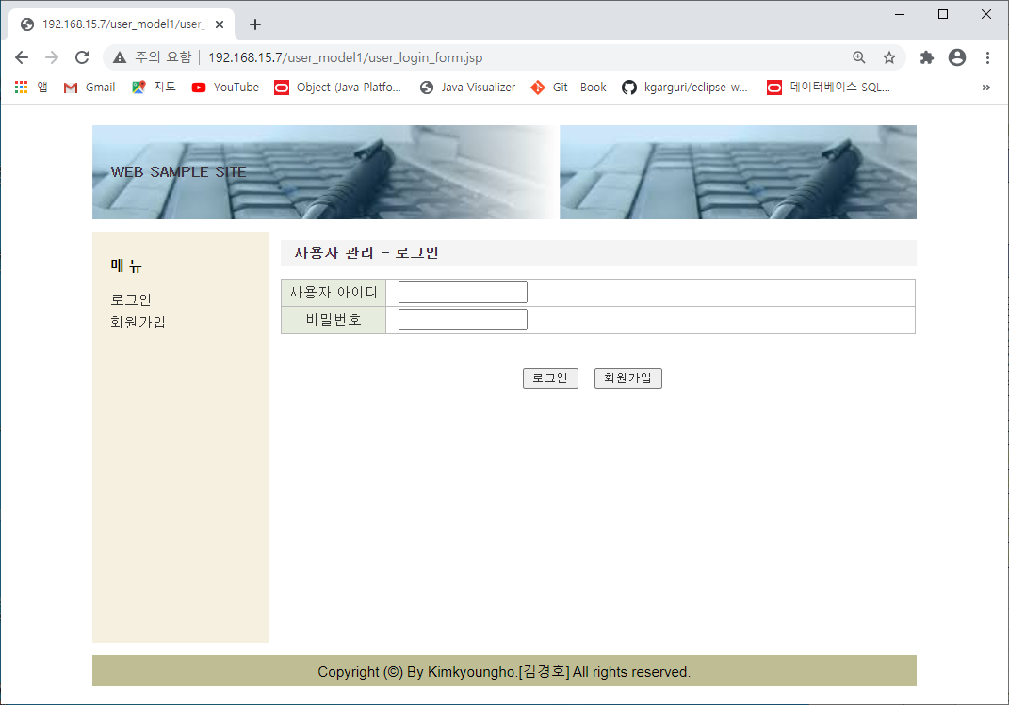

상세 설명
1. 회원 로그인시 회원 아이디.비밀번호를 입력함

화면 I/O 정보

번호 | I/O | 한글명 | 영문명 | 자료형태 | 비고
1 | I/O | 사용자아이디 | userid | String
2 | I/O | 비밀번호 | password | String

회원가입
회원가입 화면
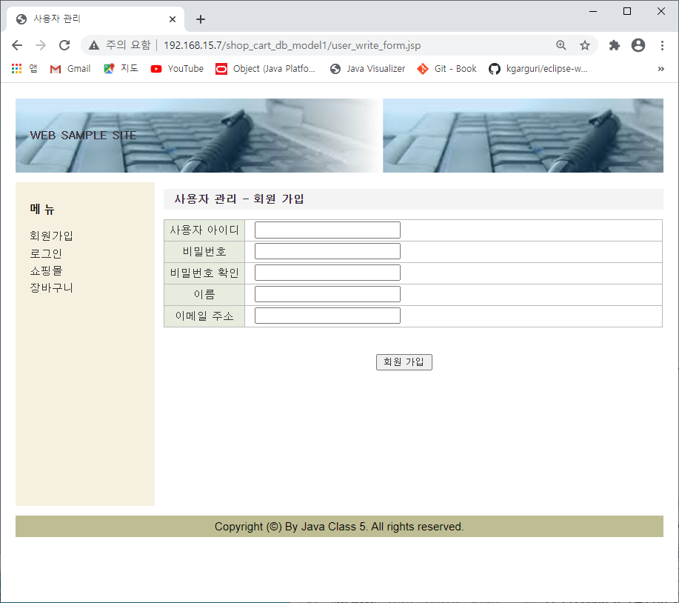

상세 설명
1. 회원가입시 아이디, 비밀번호(비밀번호 확인), 이름, 이메일주소 입력함

화면 I/O 정보

번호 | I/O | 한글명 | 영문명 | 자료형태 | 비고
1 | I/O | 사용자아이디 | userid | String
2 | I/O | 비밀번호 | password | String
3 | I/O | 비밀번호확인
4 | I/O | 이름 | name | String
5 | I/O | 이메일주소 | email | String

쇼핑몰
쇼핑몰 화면
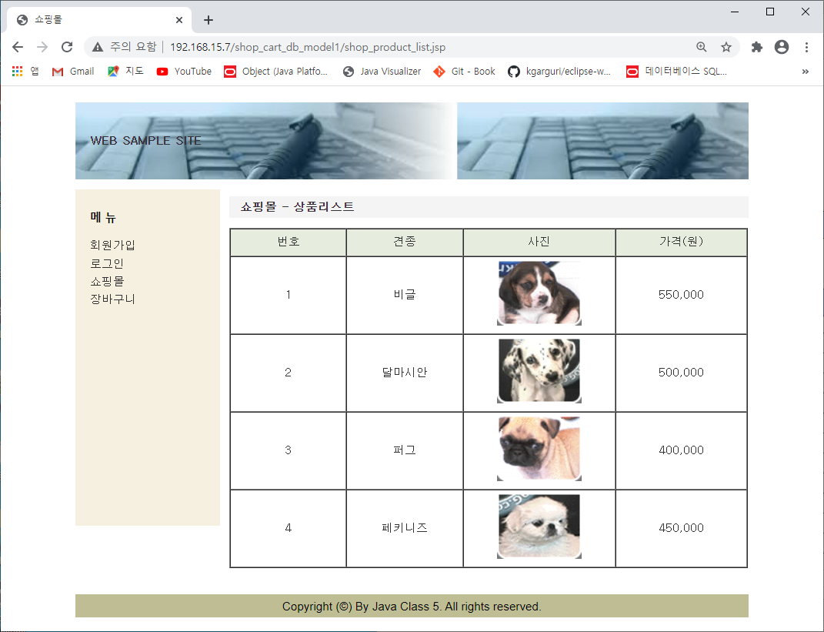

상세 설명
전체 상품리스트를 보여줌 (비화원도 조회 가능함)

화면 I/O 정보

번호 | I/O | 한글명 | 영문명 | 자료형태 | 비고
1 | O | 순번 | no | number
2 | O | 견종 | name | varchar2
3 | O | 사진 | image | varchar2
4 | O | 가격 | price | number

상품상세
상품상세 화면
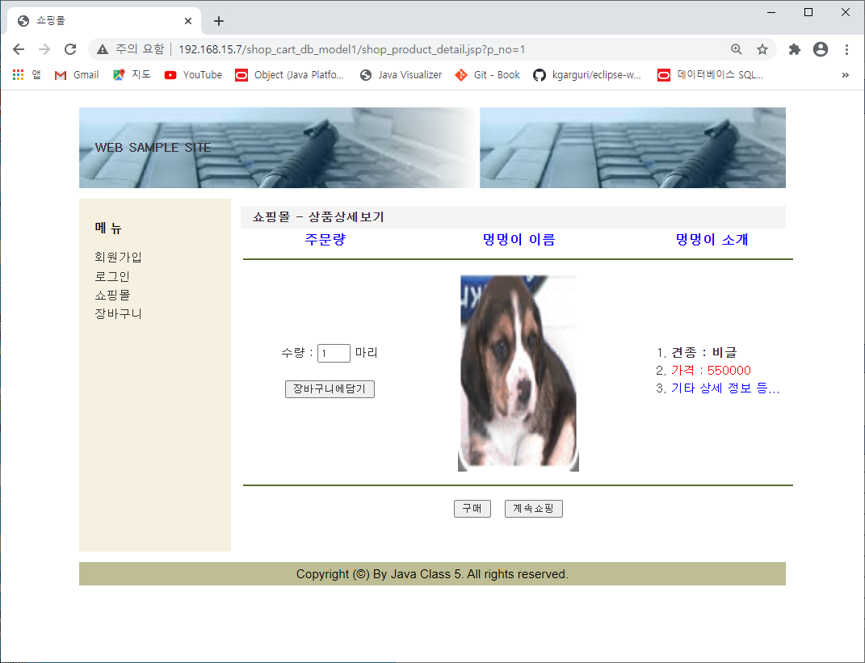

상세 설명
1. 쇼핑몰에서 선택한 상품의 상세 정보를 보여줌 2. 수량선텍 후 구매선택 또는 장바구니 담기 가능 3. 계속쇼핑시 쇼핑몰리스트 화면으로 돌아감

화면 I/O 정보

번호 | I/O | 한글명 | 영문명 | 자료형태 | 비고
1 | O | 사진 | image | varchar2
2 | O | 상품명(견종) | name | varchar2 | 상품소개
3 | O | 가격 | price | number
4 | O | 기타 상세정보 | desc | varchar2
5 | I | 주문수량 | qty | number

장바구니
장바구니 화면
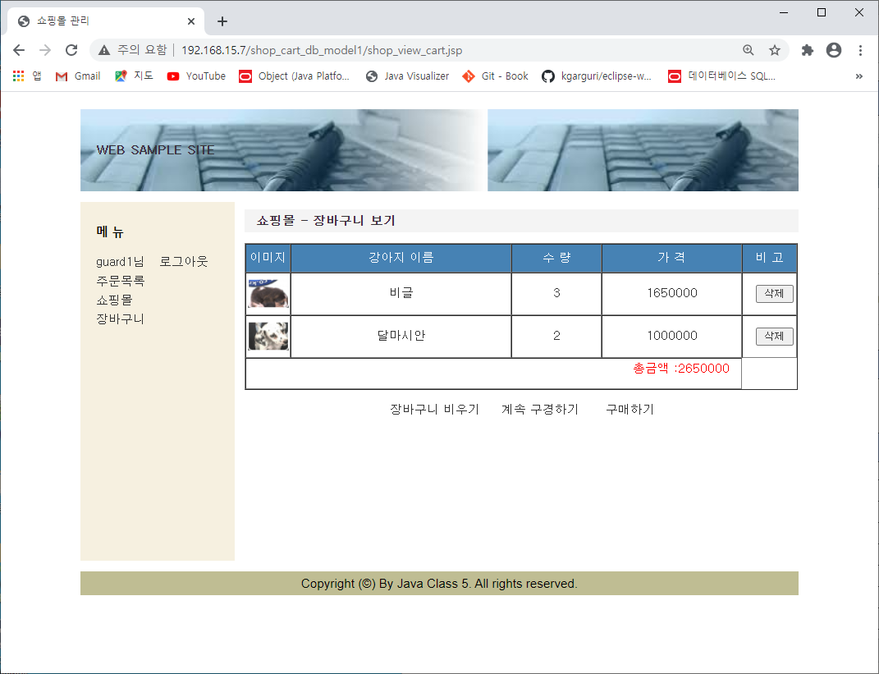

상세 설명
1. 상품상세 화면에서 장바구니 담기 버튼 클릭한 상품내용을 보여줌, 2. 상품별 삭제 가능함.

화면 I/O 정보

번호 | I/O | 한글명 | 영문명 | 자료형태 | 비고
1 | O | 사진 | image | varchar2
2 | O | 상품명(견종) | name | varchar2
3 | O | 가격 | price | number
4 | O | 주문수량 | qty | number

주문목록
주문목록 화면
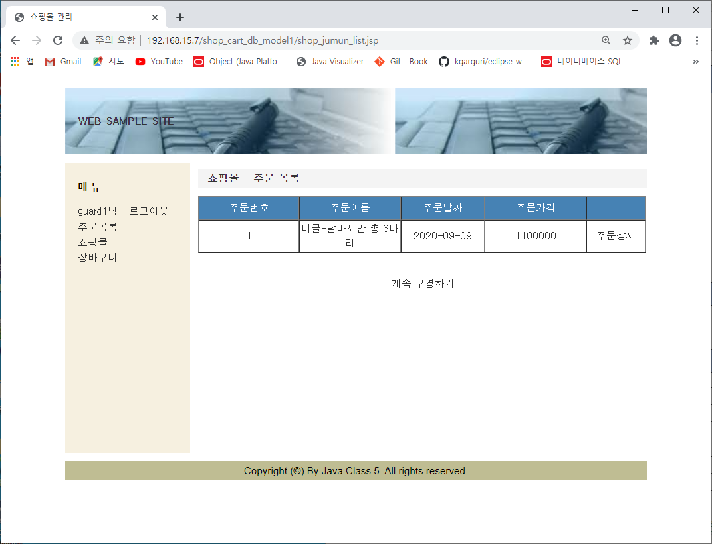

상세 설명
1. 회원 로그인 후 주문목록 클릭시 보여줌, (회원 로그인 안한 경우는 화면 조회안됨) 2. 주문상세로 돌아갈수 있음.

화면 I/O 정보

번호 | I/O | 한글명 | 영문명 | 자료형태 | 비고
1 | I/O | 주문번호 | j_no | number
2 | I/O | 주문이름 | j_desc | varchar2
3 | I/O | 주문일자 | j_date | date
4 | I/O | 주문가격 | j_price | price

주문상세
주문상세 화면
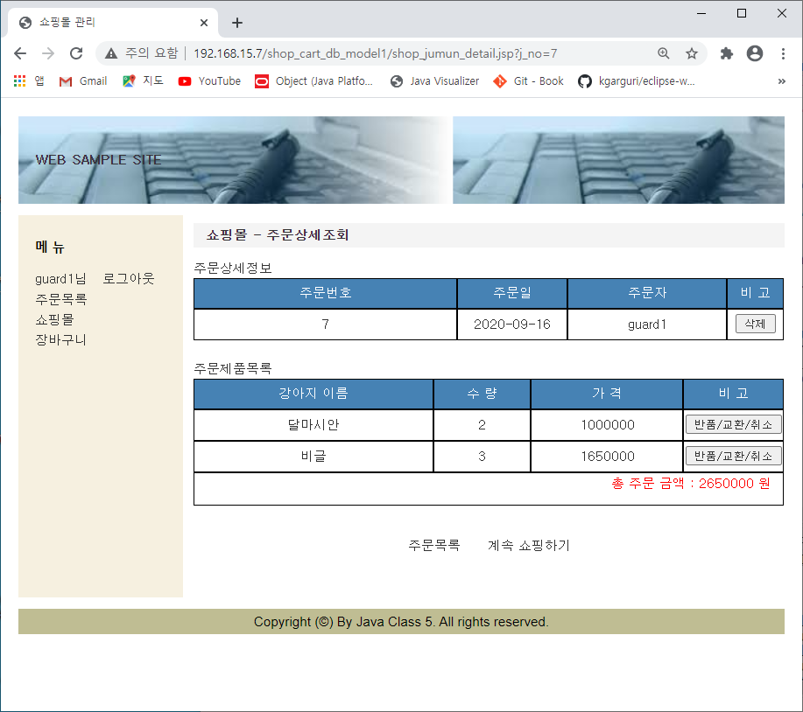

상세 설명
1. 주문목록에서 주문상세 버튼 클릭시 보여주는 화면 2. 회원 로그인한 경우만 조회됨

화면 I/O 정보

번호 | I/O | 한글명 | 영문명 | 자료형태 | 비고
1 | O | 주문번호 | j_no | number
2 | O | 주문일자 | j_date | date
3 | O | 주문이름 | j_desc | varchar2
4 | O | 상품이름 | jp_pname | varchar2
5 | O | 수량 | jp_qty | number
6 | O | 가격 | jp_tot_price | number

반품상세
반품상세 화면
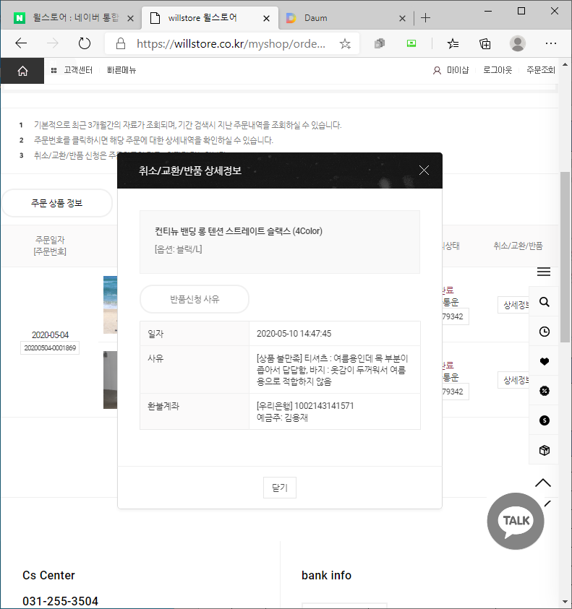

상세 설명
1. 주문상세에서 취소/반품/교환 버튼 선텍시 보여주는 화면

화면 I/O 정보

번호 | I/O | 한글명 | 영문명 | 자료형태 | 비고
1 | I/O | 날짜 | date | date
2 | I/O | 사유 | desc | varchar2 | 취소/반품/교환
3 | I/O | 환불계좌 | account | varchar2

구매
구매 화면
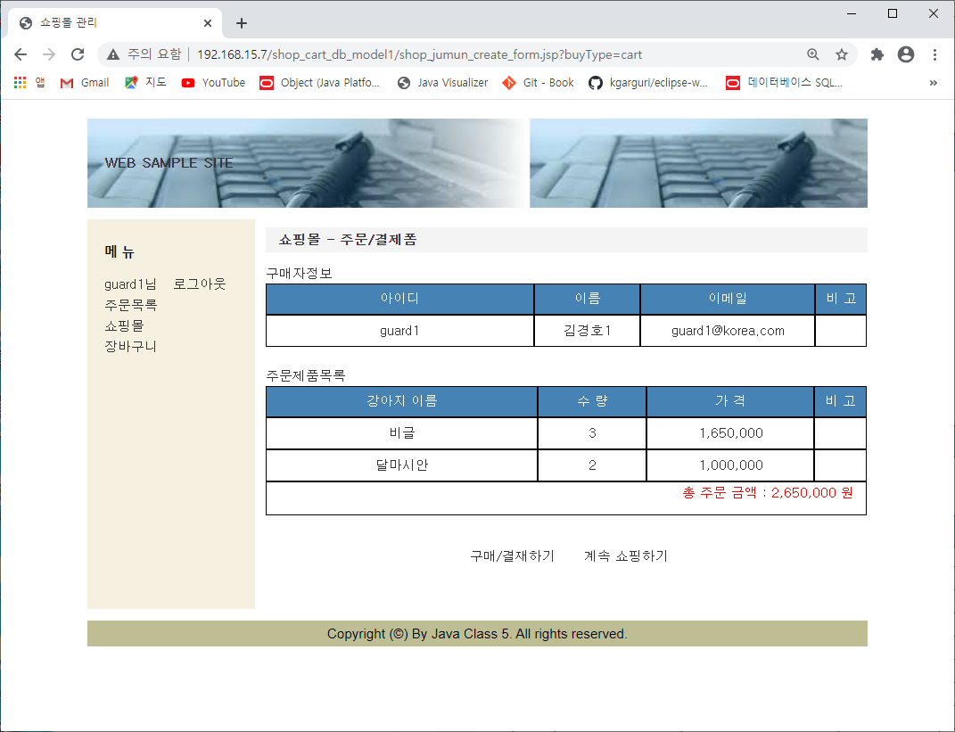

상세 설명
1. 장바구니에서 구매버튼 클릭시 보여주는 화면. - 구매자 정보 및 구매상품별 상세정보를 보여줌. 2. 구매 버튼클릭시 구매확정

화면 I/O 정보

번호 | I/O | 한글명 | 영문명 | 자료형태 | 비고
1 | O | 아이디 | USERID | varchar2
2 | O | 이름 | NAME | varchar2
3 | O | 이메일 | EMAIL | varchar2
4 | O | 상품명 | P_NAME | varchar2
5 | O | 수량 | P_QTY | number
6 | O | 가격 | P_PRICE | number

게시판 조회
게시판 화면
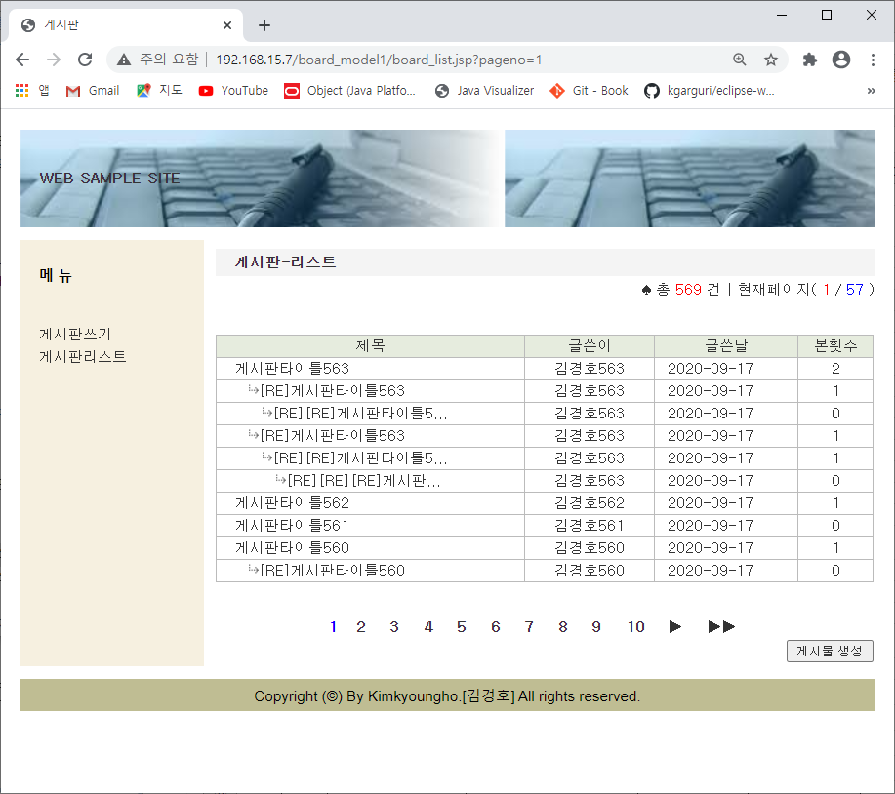

상세 설명
1. 개시판에 등록된 내용을 리스트로 보여줌 - 회원/비회원 모두 조회 가능함 2. 제목 선텍시 상세화면으로 이동함.

화면 I/O 정보

번호 | I/O | 한글명 | 영문명 | 자료형태 | 비고
1 | o | 제목 | title | varcjar2
2 | o | 작성자 | writer | varcjar2
3 | o | 작성일자 | date | date
4 | o | 조회수 | count | number

게시판 쓰기
게시판 쓰기 화면
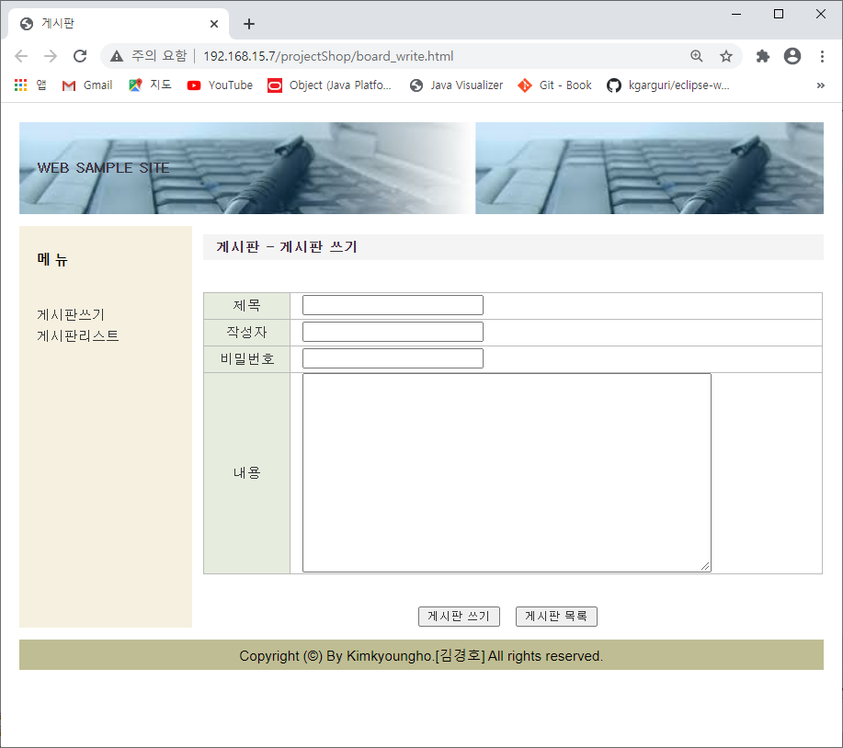

상세 설명
1. 제목, 작성자, 비밀번호, 내용 입력 - 회원 작성시 : 작성자/비밀번호 비활성화 히고 회원정보에서 가져와서 보여줌 (비밀번호 제외) - 비회원 입력시 : 작성자/비밀번호 활성화하고 입력할수 있게 함

화면 I/O 정보

번호 | I/O | 한글명 | 영문명 | 자료형태 | 비고
1 | I | 제목 | title | varchar2
2 | I | 작성자 | writer | varchar2
3 | I/O | 비밀번호 | password | varchar2
4 | I | 내용 | desc | varchar2

게시판 댓글달기
게시판 댓글쓰기 화면
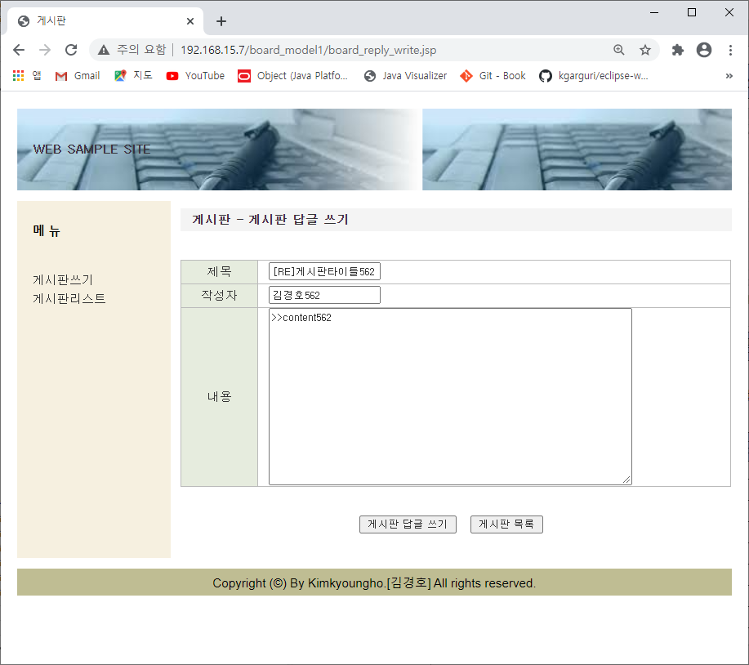

상세 설명
1. 댓글쓰기 작성 화면출력시 - 회원 작성시 : 기존내용 보여주고 수정가능 변경함 - 비회원 입력시 : 작성자명/비밀번호 입력 및 기존내용 보여주고 수정가능 변경함

화면 I/O 정보

번호 | I/O | 한글명 | 영문명 | 자료형태 | 비고
1 | I/O | 제목 | title | varchar2
2 | I/O | 작성자 | writer | varchar2
3 | I/O | 내용 | desc | varchar2

